Stromax
Schnellauswahltabelle für Voreinstellwerte von HERZ- Strangregulierventilen
 | Eingabewert |  |  |  |  |  |  |  |  |  | 0
delta p (kPa) |  |  |  |  |  |  |  |  |  |  | delta p (mbar)
 | Eingabewert |  |  |  |  |  |  |  |  |  | 0.00
m`(l/h) |  |  |  |  |  |  |  |  |  |  | m' (l/s)

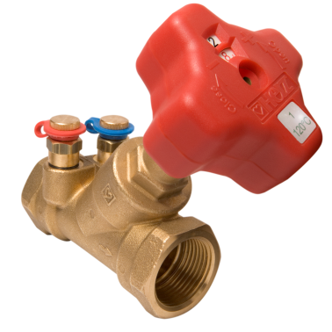
Artikelgruppe | 4017 M
Bestellnummer | 1401711 | 1401721 | 1401701 | 1401702 | 1401703 | 1401704 | 1401705 | 1401706
DN | 15-LF | 15-MF | 15 | 20 | 25 | 32 | 40 | 50
Einstellwert | #DIV/0! | #DIV/0! | #DIV/0! | #DIV/0! | #DIV/0! | #DIV/0! | #DIV/0! | #DIV/0!
Wasser- geschwindigkeit*) [m/s] | #DIV/0! | #DIV/0! | #DIV/0! | #DIV/0! | #DIV/0! | #DIV/0! | #DIV/0! | #DIV/0!
kvs | 0.46 | 0.88 | 2.00 | 3.60 | 6.50 | 13.30 | 18.50 | 33.00

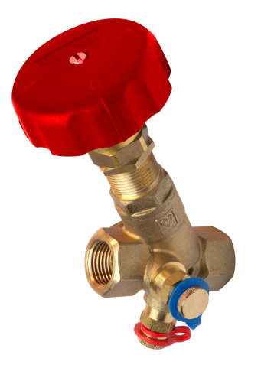
Artikelgruppe | 4117 M/R/MW/RW
Bestellnummer | 1411739 | 1411751 | 1411752 | 1411753 | 1411754 | 1411755 | 1411756 | 1411757 | 1411758
DN | 15 LF | 15 | 20 | 25 | 32 | 40 | 50 | 65 | 80
Einstellwert | #DIV/0! | #DIV/0! | #DIV/0! | #DIV/0! | #DIV/0! | #DIV/0! | #DIV/0! | #DIV/0! | #DIV/0!
Wasser- geschwindigkeit*) [m/s] | #DIV/0! | #DIV/0! | #DIV/0! | #DIV/0! | #DIV/0! | #DIV/0! | #DIV/0! | #DIV/0! | #DIV/0!
kvs | 3.96 | 3.96 | 5.59 | 8.68 | 15.97 | 23.50 | 47.89 | 84.20 | 133.20

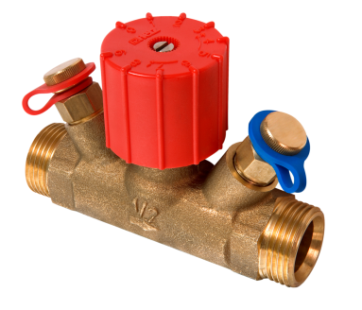
Artikelgruppe | 4216 MS
Bestellnummer | 1421621 | 1421622
DN | 15 | 20
Einstellwert | #DIV/0! | #DIV/0!
Wasser- geschwindigkeit*) [m/s] | #DIV/0! | #DIV/0!
kvs | 3.40 | 3.40

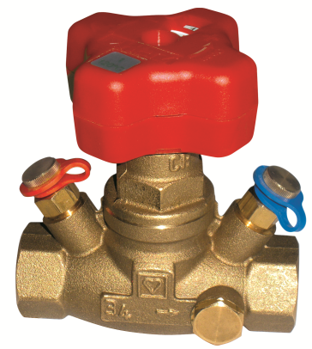
Artikelgruppe | 4217 GM/GR/GMW/GM-BS
Bestellnummer | 1421730 | 1421731 | 1421701 | 1421732 | 1421733 | 1421734 | 1421735 | 1421736 | 1421707 | 1421708
DN | 15 LF | 15 MF | 15 | 20 | 25 | 32 | 40 | 50 | 65 | 80
Einstellwert | #DIV/0! | #DIV/0! | #DIV/0! | #DIV/0! | #DIV/0! | #DIV/0! | #DIV/0! | #DIV/0! | #DIV/0! | #DIV/0!
Wasser- geschwindigkeit*) [m/s] | #DIV/0! | #DIV/0! | #DIV/0! | #DIV/0! | #DIV/0! | #DIV/0! | #DIV/0! | #DIV/0! | #DIV/0! | #DIV/0!
kvs | 1.00 | 3.67 | 6.00 | 6.80 | 10.00 | 20.67 | 28.09 | 41.38 | 51.20 | 70.50

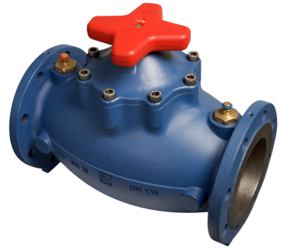
Artikelgruppe | 4218 GMF
Bestellnummer | 1421843 | 1421844 | 1421845 | 1421846 | 1421847 | 1421848 | 1421849 | 1421850 | 1421851
DN | 25 | 32 | 40 | 50 | 65 | 80 | 100 | 125 | 150
Einstellwert | #DIV/0! | #DIV/0! | #DIV/0! | #DIV/0! | #DIV/0! | #DIV/0! | #DIV/0! | #DIV/0! | #DIV/0!
Wasser- geschwindigkeit*) [m/s] | #DIV/0! | #DIV/0! | #DIV/0! | #DIV/0! | #DIV/0! | #DIV/0! | #DIV/0! | #DIV/0! | #DIV/0!
kvs | 12.20 | 17.30 | 28.60 | 38.00 | 60.30 | 68.50 | 99.55 | 168.58 | 279.05

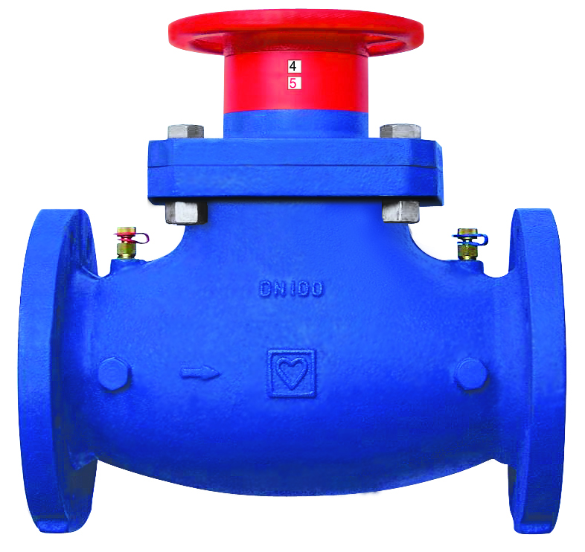
Artikelgruppe | 4218 GF
Bestellnummer | 1421880 | 1421881 | 1421882 | 1421883 | 1421884 | 1421885 | 1421886 | 1421887 | 1421888
DN | 50 | 65 | 80 | 100 | 125 | 150 | 200 | 250 | 300
Einstellwert | #DIV/0! | #DIV/0! | #DIV/0! | #DIV/0! | #DIV/0! | #DIV/0! | #DIV/0! | #DIV/0! | #DIV/0!
Wasser- geschwindigkeit*) [m/s] | #DIV/0! | #DIV/0! | #DIV/0! | #DIV/0! | #DIV/0! | #DIV/0! | #DIV/0! | #DIV/0! | #DIV/0!
kvs | 48.50 | 75.00 | 110.00 | 165.00 | 241.00 | 372.00 | 704.00 | 812.00 | 1383.00

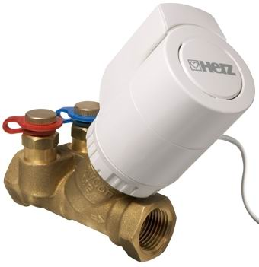
Artikelgruppe | 7217 TS-V
Bestellnummer | 1721750 | 1721759 | 1721751 | 1721752
DN | 15 LF | 15 MF | 15 | 20
Einstellwert | #DIV/0! | #DIV/0! | #DIV/0! | #DIV/0!
Wasser- geschwindigkeit*) [m/s] | 0.00 | 0.00 | 0.00 | 0.00
kvs | 0.45 | 0.90 | 1.70 | 3.40
*) bezogen auf Gewinderohr, bzw. Stahlrohr
Die Berechnung erfolgt für Heizungswasser nach ÖNORM H5191, bzw. VDI- Richtlinie 2035. Bei Verwendung von Frostschutzmittel ist der entsprechende Korrekturfaktor zu berücksichtigen.

Sämtliche in dieser Broschüre enthaltenen Angaben entsprechen den zum Zeitpunkt der Drucklegung vorliegenden Informationen und dienen nur zur Information. Änderungen im Sinne des technischen Fortschrittes sind vorbehalten. Die Abbildungen verstehen sich als Symboldarstellungen und können somit optisch von den tatsächlichen Produkten abweichen. Mögliche Farbabweichungen sind drucktechnisch bedingt. Länderspezifische Produktabweichungen sind möglich. Änderungen von technischen Spezifikationen und der Funktion vorbehalten. Bei Fragen kontaktieren Sie bitte die nächstgelegene HERZ- Niederlassung.

HERZ übernimmt für mögliche Fehler im Programm keine Verantwortung. Die Daten und Ergebnisse sind vom Verbraucher vor Anwendung zu prüfen. Aus diesen Angaben können keine Ansprüche gegenüber HERZ oder seinen Mitarbeitern abgeleitet werden.

